Inicio
TOPOLOGIAS
 |  |  |  | Boa Tarde! | 2016-05-27

REDES
MICROSOFT
Site: |  | Rio Comprido e Mackenzie
Operação: |  | GNF
Quant. de PA´s: |  | 132
Bloco:
TELECOM
Andar:
Gerente da Operação: |  | Cristiani Girardin Pimentel Furtado - (21) 98811-0011
GRAVAÇÃO
Horário da Operação: |  | 24h
Tipo de Operação: |  | SAC
APLICAÇÕES
DAC: |  | DAC DC Alphaville

LAYOUT
Emissão Inicial
Data | Área |  | Elaborado por |  |  | Validado por
2016-05-24 | CSE Projetos |  | Thiago Ferreira
ACIONAMENTOS

PROCESSOS

Revisão
Data | Área | Descrição da Revisão |  |  |  |  | Revisador por | Validado por

Topologias
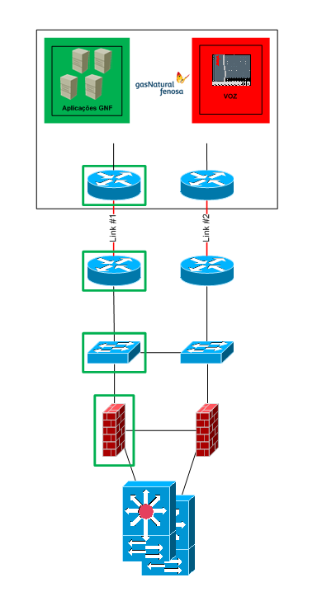
VOLTAR

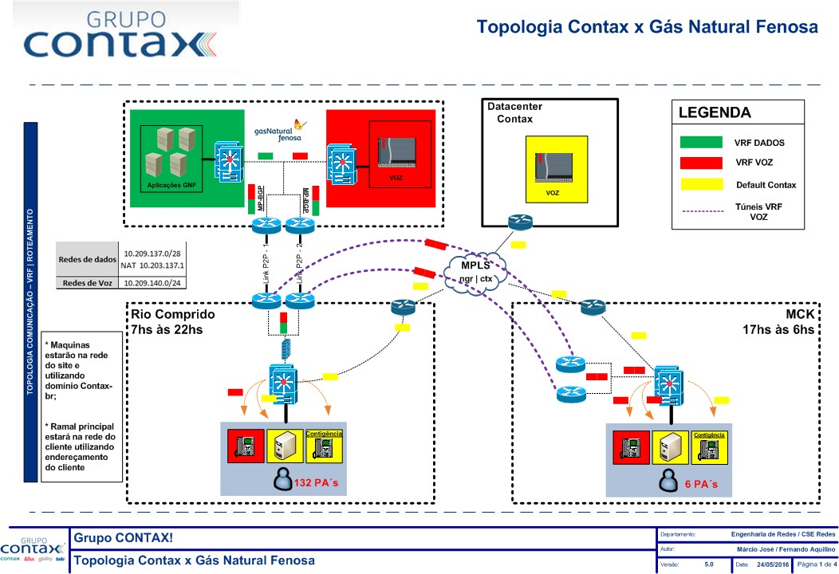
TOPOLOGIAS

REDES

MICROSOFT

TELECOM

GRAVAÇÃO

APLICAÇÕES

LAYOUT

ACIONAMENTOS

PROCESSOS

REDES
VOLTAR

TOPOLOGIAS
REDES
Links
Designação | Operadora | Titularidade | Tipo | Velocidade | Roteador | Porta
RC - RJO9005697 / GNF - RJO9005699 | Oi | Contax | P2P | 15Mbps
Sem desig. específica (Falar Sites: RC/GNF) | Hit Telecom | Contax | P2P | 15Mbps
MICROSOFT
TELECOM
Vlans
Rede | Máscara | Gateway | Hosts | Name |  | ID
10.14.90.0 | 255.255.255.0 | 10.14.90.1 |  | RJOPF_GNF_OPE_90_VOZ_TC03 |  | 90
GRAVAÇÃO
10.209.140.0 | 255,255,255,128 | 10.14.208.1 |  | RJOPF_GNF_OPE_98_DAT_TC03 |  | 98
10.14.208.128 | 255,255,255,192 | 10.14.208.129 |  | RJOPF_GNF_OPE_99_DAT_TC03 |  | 99
APLICAÇÕES
10.209.140.0 | 255,255,255,128 | 10.209.140.1 |  | RJOPF_GNF_OPE_100_VOZ_TC03 |  | 100
10,209,140,128 | 255,255,255,192 | 10,209,140,129 |  | RJOPF_GNF_OPE_101_VOZ_TC03 |  | 101

LAYOUT
ACIONAMENTOS
Roteamento
Origem | Destino | Gateway | Tipo | Equipamento
10.209.140.0/25 10.209.140.128/26 | 10.209.136.64/28 | 100.100.14.20 |  | FWCCTX250RCDCPD
PROCESSOS
10.14.208.0/25 10.14.208.128/26 | 10.2.138.137/32 10.1.2.26/32 10.1.2.30/32 10.1.2.38/32 10.1.2.48/32 10.209.2.131/32 10.7.2.110/32 10.6.4.100/32 10.25.108.13/32 10.209.2.174/32 10.2.138.10/32 10.209.2.105/32 10.7.3.190/32 10.209.2.104/32 10.209.2.107/32 10.209.2.108/32 10.209.2.102/32 | 172.31.14.20 |  | FWCCTX250RCDCPD

MICROSOFT
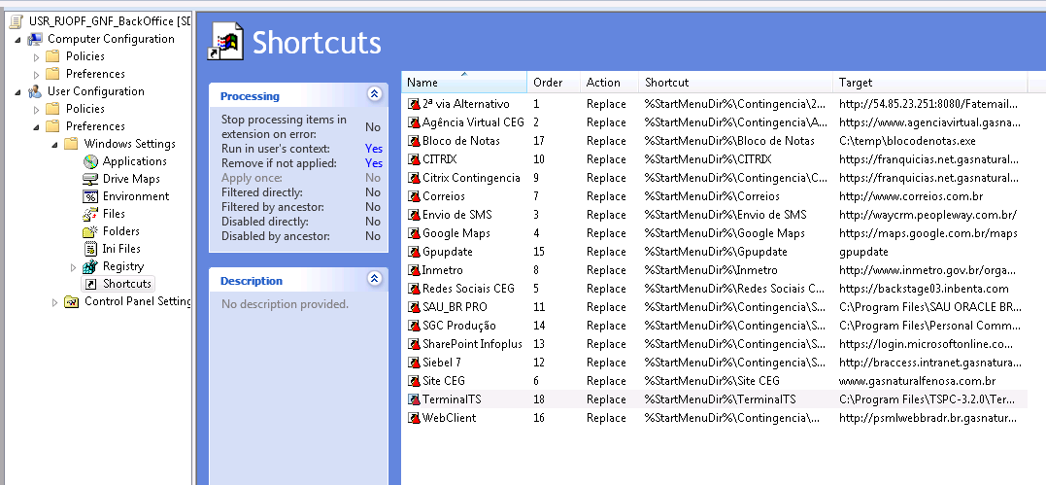
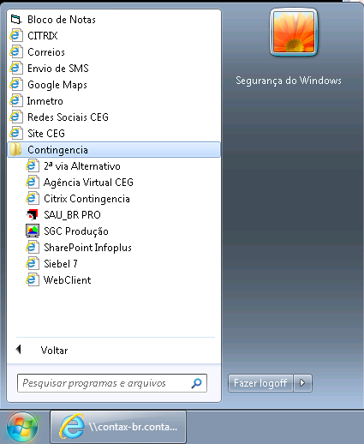
VOLTAR

TOPOLOGIAS
REDES
UNIDADE ORGANIZACIONAL - OU
grupo (AD) = WEB-CTXBR-RJOPF-GNF-BackOffice ##ESTRUTURA DE AD OU de Operação - contax-br.contax.root/Contax/RJOPF/Usuarios/Operacoes/GNF/Operadores/BackOffice OU de Supervisão - contax-br.contax.root/Contax/RJOPF/Usuarios/Operacoes/GNF/Supervisores OU de Computadores - contax-br.contax.root/Computadores/RJOPF/Operacoes/GNF

MICROSOFT

TELECOM

GRAVAÇÃO
APLICAÇÕES
SCRIPT LOGON
Caminho do pac = \\contax-br.contax.root\netlogon\Brasil\Proxy\USR_RJOPF_PROXY_GERAL.pac
PROXY OPERAÇÃO
proxyctx.gtm.contax-br.contax.root:8080
TMG regra: (341) WEB-CTXBR-RJOPF-GNF-BackOffice
LAYOUT
GPO - GERENCIA DE POLITICAS DE OBJETOS
MAQUINA: WKS_COMPUTADORES_RJOPF_GNF_HOST USER: USR_RJOPF_OPERBLOCK_GNF_W7 USR_RJOPF_GNF_BackOffice USR_RJOPF_GNF_Supervisores
ACIONAMENTOS

PROCESSOS
CONFIG DAS MÁQUINAS
##config de maquinas Arquivo host - \\contax-br.contax.root\NETLOGON\RJOPF\file\GNF\hosts Bloco de notas - \\contax-br.contax.root\NETLOGON\RJOPF\file\GNF\blocodenotas.exe

ARQUIVO HOST
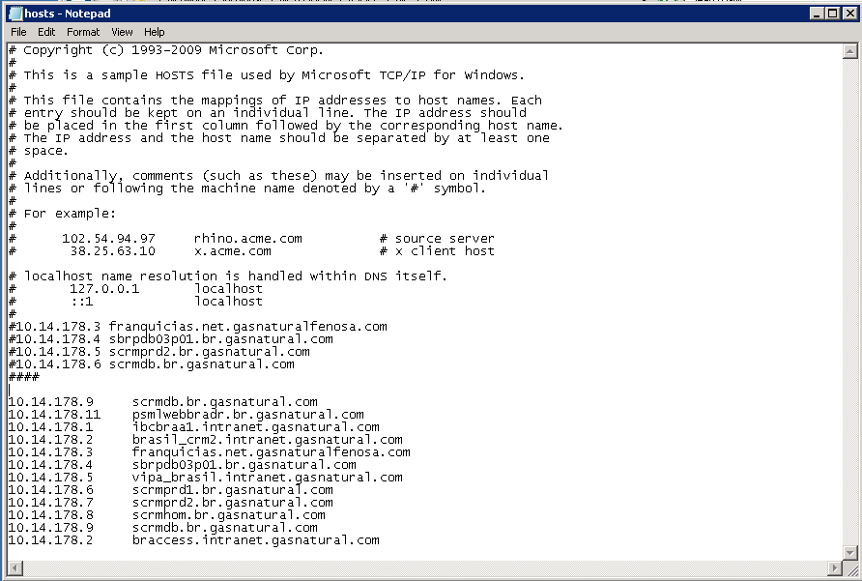

GRUPO DE ACESSO / FILE SERVER
CAMINHO: \\fssctx01rjopf\OPER\GNF\Coordenacao GRUPO LEITURA E GRAVAÇÃO: NTFS_RJOPF_FSSCTX01RJOPF_GNF_COORD_MODIFY GRUPO LEITURA: NTFS_RJOPF_FSSCTX01RJOPF_GNF_COORD_READ CAMINHO:\\fssctx01rjopf\OPER\GNF\Supervisao GRUPO LEITURA E GRAVAÇÃO: NTFS_RJOPF_FSSCTX01RJOPF_GNF_SUP_MODIFY GRUPO LEITURA: NTFS_RJOPF_FSSCTX01RJOPF_GNF_SUP_READ CAMINHO:\\fssctx01rjopf\OPER\GNF\Operacao GRUPO LEITURA E GRAVAÇÃO: NTFS_RJOPF_FSSCTX01RJOPF_GNF_OPER_MODIFY GRUPO LEITURA: NTFS_RJOPF_FSSCTX01RJOPF_GNF_OPER_READ

ATALHOS

SUPERVISÃO
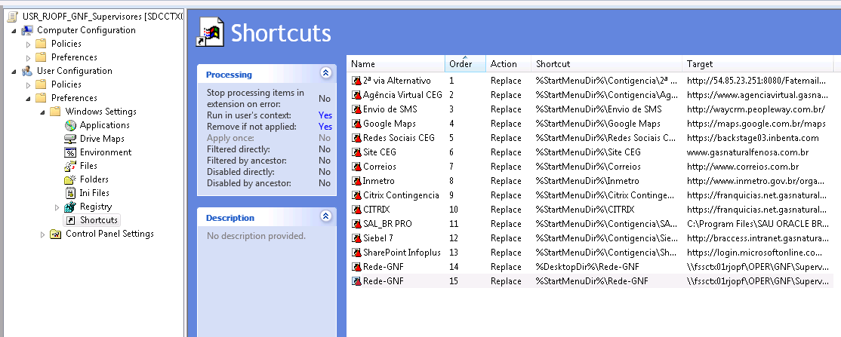

OPERAÇÃO

TELECOM
VOLTAR

TOPOLOGIAS

REDES
DAC DC ALPHAVILLE - 10.200.12.23 |  |  | TN´s |  | VDN
Marca | Avaya |  | Tenant 3 |  | VDN
Modelo |  |  |  |  | 314840 | MENU
MICROSOFT
Tecnologia |  |  |  |  | 21001 | 4841
Gabinetes (quantidade) | 1 |  |  |  | 21002 | 4842
TELECOM
Identificação dos Gabinetes (n° do ativo) | 21A |  |  |  | 21003 | 4843
 |  |  |  |  | 21004 | 4844
GRAVAÇÃO
 |  |  |  |  | 314841 | MENU
 |  |  |  |  | 21005 | 4845
APLICAÇÕES
 |  |  |  |  | 21006 | 4846
 |  |  |  |  | 21007 | 4847
IP AES | 10.201.14.21 |  |  |  | 21008 | 4848
LAYOUT
 |  |  |  |  | 314842 | MENU
Ramais | 601201000 a 601201000 |  |  |  | 21009 | 4949
ACIONAMENTOS
 |  |  |  |  | 21010 | 4950
 |  |  |  |  | 21011 | 4951
PROCESSOS
 |  |  |  |  | 21012 | 4952
 |  |  |  |  | 314845 | 4845
 |  |  |  |  | 314846 | 4846
 |  |  |  |  | 314847 | 4847
 |  |  |  |  | 314844

E1
Número | Tipo | Descrição |  | Canais | Concessionária
11 3995-4840 |  | IDTALPHA03 |  |  | IDT - Alphaville

Detalhamento:
\\10.5.0.12\Suporte Terceiro Nivel\Telecom\DOCUMENTAÇÃO - CONTAX 2.0

GRAVAÇÃO
VOLTAR

TOPOLOGIAS
NICE 2.0 - DAC, PROWLER E GRAVADOR NO DC ALPHAVILLE
REDES

MICROSOFT

TELECOM

GRAVAÇÃO

APLICAÇÕES

LAYOUT

ACIONAMENTOS

PROCESSOS

APLICAÇÕES
VOLTAR

TOPOLOGIAS
REDES
Aplicativos | IPS / URLs
GNF
 | 10.14.178.3 - franquicias.net.gasnaturalfenosa.com
 | 10.14.178.4 - sbrpdb03p01.br.gasnatural.com
MICROSOFT
 | 10.14.178.5 - scrmprd2.br.gasnatural.com
 | 10.14.178.6 - scrmdb.br.gasnatural.com
TELECOM
 | 10.14.178.9 - scrmdb.br.gasnatural.com
 | 10.14.178.11 - psmlwebbradr.br.gasnatural.com
GRAVAÇÃO
 | 10.14.178.1 - ibcbraa1.intranet.gasnatural.com
 | 10.14.178.2 - brasil_crm2.intranet.gasnatural.com
APLICAÇÕES
 | 10.14.178.3 - franquicias.net.gasnaturalfenosa.com
 | 10.14.178.4 - sbrpdb03p01.br.gasnatural.com
LAYOUT
 | 10.14.178.5 - vipa_brasil.intranet.gasnatural.com
 | 10.14.178.6 - scrmprd1.br.gasnatural.com
 | 10.14.178.7 - scrmprd2.br.gasnatural.com
ACIONAMENTOS
 | 10.14.178.8 - scrmhom.br.gasnatural.com
 | 10.14.178.9 - scrmdb.br.gasnatural.com
PROCESSOS
 | 10.14.178.2 - braccess.intranet.gasnatural.com

LAYOUT
VOLTAR

TOPOLOGIAS

REDES

MICROSOFT

TELECOM

GRAVAÇÃO

APLICAÇÕES

LAYOUT

ACIONAMENTOS

PROCESSOS

ACIONAMENTOS



VOLTAR

TOPOLOGIAS
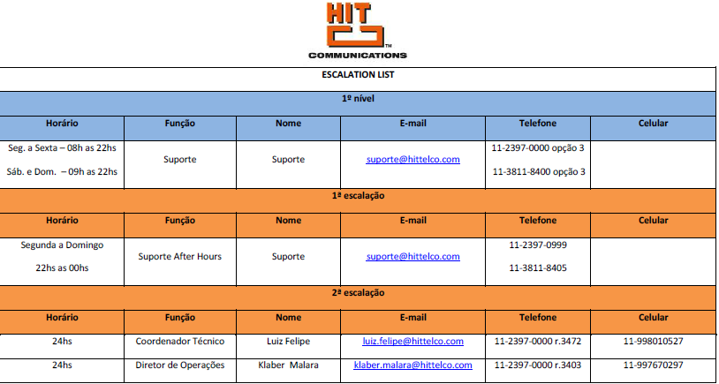

REDES

MICROSOFT

TELECOM

GRAVAÇÃO

APLICAÇÕES

LAYOUT

ACIONAMENTOS

PROCESSOS

Equipe CSE que implantou o projeto:

PROCESSOS
VOLTAR

TOPOLOGIAS

REDES

MICROSOFT

TELECOM

GRAVAÇÃO

APLICAÇÕES

AS BUILT

ACIONAMENTOS

PROCESSOS

